P20
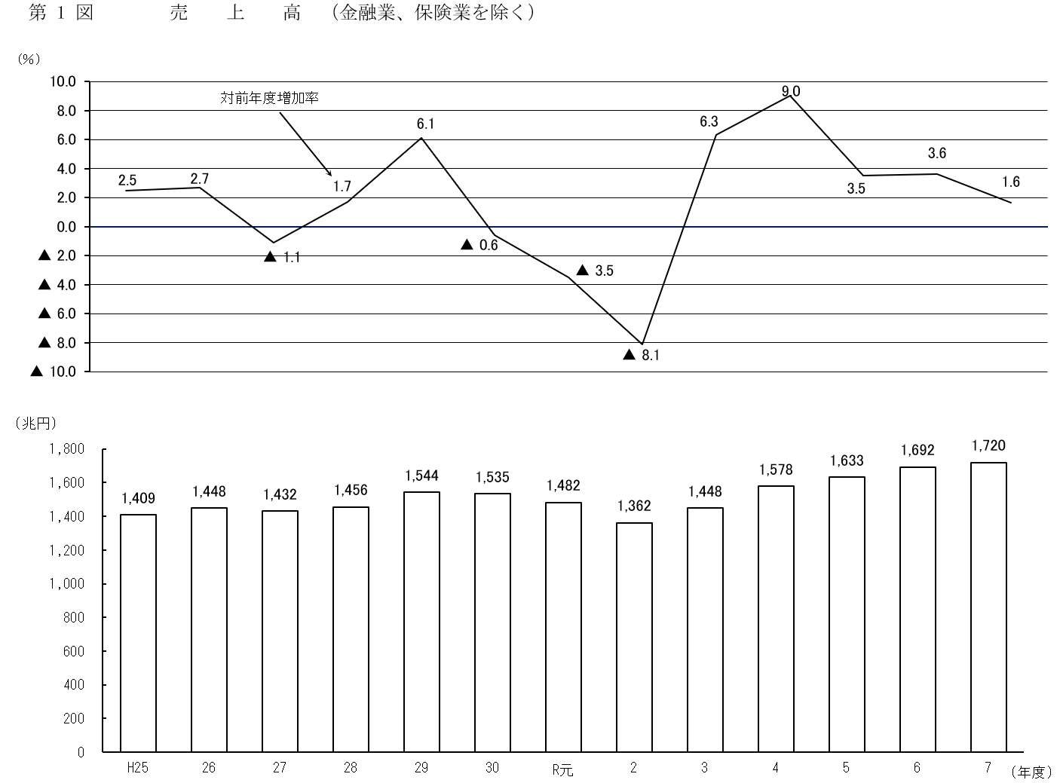

P21
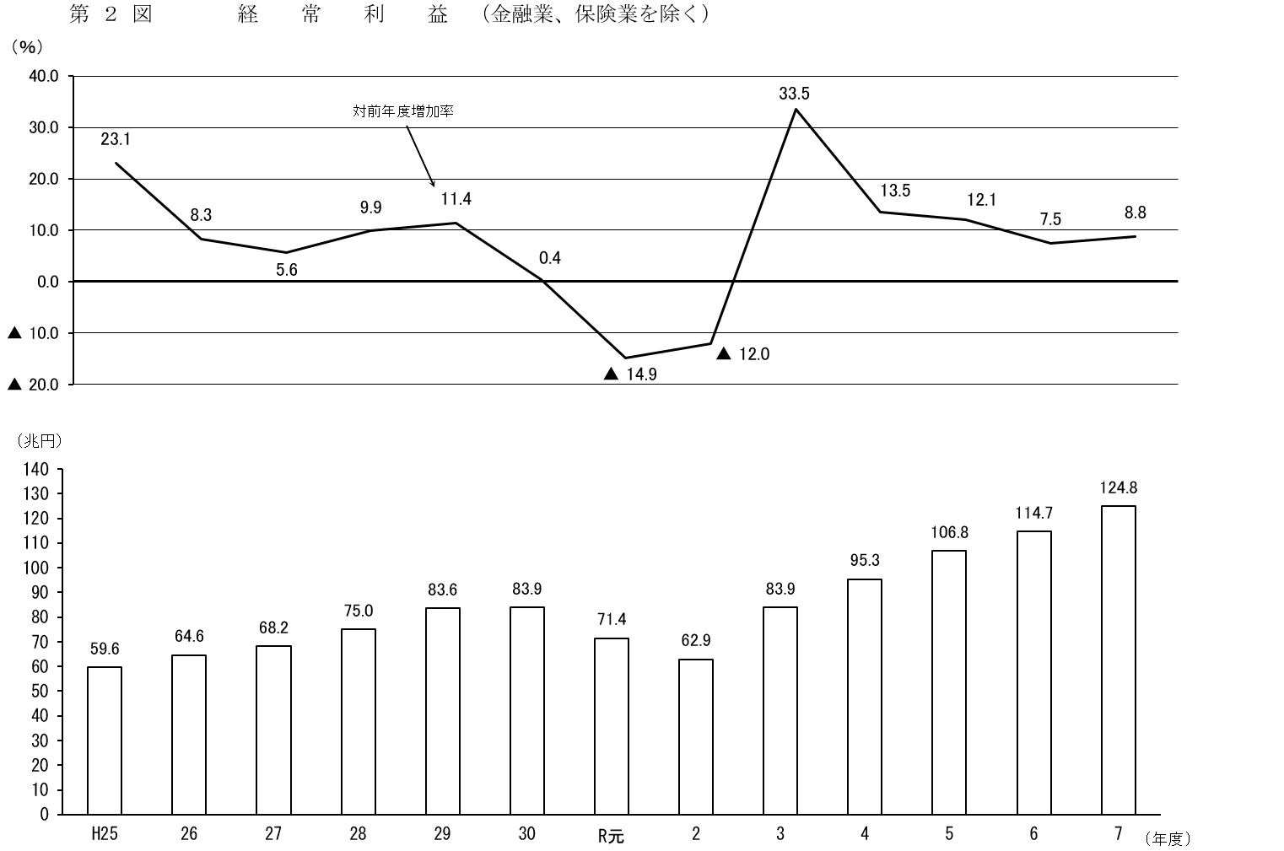

P22
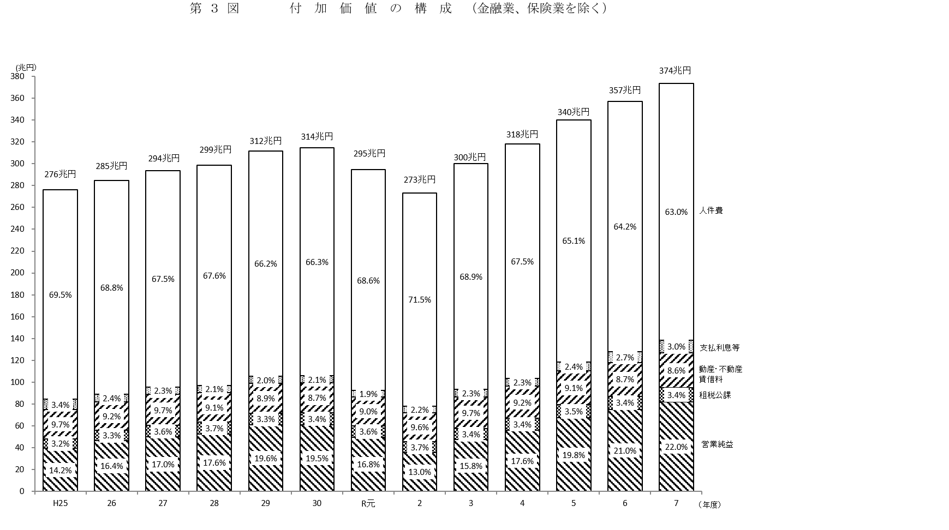

（注）構成比の合計は、端数の関係で必ずしも100%とはならない。

参考1
〇 調査の概要 |  |  | Outline of survey

「年次別法人企業統計調査」は、我が国の営利法人等の決算計数をとりまとめたものである。
 | Financial Statement Statistic of Corporations by Industry,annually compiles accounting figures of commercial corporations in Japan.

 | （注）１．営利法人等とは、合名会社、合資会社、合同会社及び株式会社並びに信用金庫、信用金庫連合会、信用協同組合、信用協同組合連合会、労働金庫、 労働金庫連合会、農林中央金庫、信用農業協同組合連合会、信用漁業協同組合連合会、信用水産加工業協同組合連合会、生命保険相互会社及び 損害保険相互会社をいう。 ２．平成20年度調査より金融業、保険業を調査対象に加えた。 ３．この調査は、無作為抽出による標本調査（標本法人の調査結果に基づいて母集団法人の推計値を算出したもの）である。

 | Notes : 1. Commercial corporations refer to general partnership companies, limited partnership companies, limited liability companies, and stock companies whose head offices are located in Japan, as well as shinkin banks, a federation of shinkin banks, credit cooperatives, a federation of credit cooperatives, labor banks, a federation of labor banks, norinchukin banks, a federation of credit agricultural cooperatives, a federation of credit fisheries cooperatives, a federation of fishery processing cooperatives, life insurance companies, and non-life insurance companies whose main business offices are located in Japan. 2. Since the FY2008 survey, the “finance and insurance” industry has been included in the targets. 3. This survey is a sample survey, with estimates for the population of corporations derived from the results of sampled corporations.

〇 調査対象法人の範囲及び回収率 |  |  |  |  | Survey targets and response rate
 | 資 本 金 区 分 Classification |  |  | 1,000万円未満 under 10 million yen |  | 1,000万円以上1億円未満 10 to 100 million yen | 1億円以上10億円未満 100 million to 1 billion yen | 10 億 円 以 上 1 billion yen or over | 合 計 Total
 | 母集団法人数（社） Population size |  |  | 2,270,619 |  | 860,841 | 27,908 | 5,374 | 3,164,742
 |  |  |  | (2,213,455) |  | (852,971) | (26,317) | (4,566) | (3,097,309)
 | 標本法人数（社） Sample size |  |  | 5,674 |  | 14,700 | 12,188 | 5,374 | 37,936
 |  |  |  | (3,896) |  | (11,263) | (10,597) | (4,566) | (30,322)
 | 回答法人数（社） Number of responding corporations |  |  | 3,297 |  | 10,698 | 9,403 | 4,922 | 28,320
 |  |  |  | (2,359) |  | (8,501) | (8,095) | (4,147) | (23,102)
 | 回 答 率（％） Response rate |  |  | 58.1 |  | 72.8 | 77.1 | 91.6 | 74.7
 |  |  |  | (60.5) |  | (75.5) | (76.4) | (90.8) | (76.2)
連 絡 問 合 先
財務総合政策研究所
調査統計部調査統計課
TEL 03－3581－4111
（内線） 5325、5496
直通 03－3581－4187
財務総合政策研究所ﾎｰﾑﾍﾟｰｼﾞｱﾄﾞﾚｽ
https://www.mof.go.jp/pri/index.htm
 | （注）表の（ ）書きは、金融業、保険業を除いた数値である。
 | Figures in parentheses exclude Finance and Insurance.

〇 次回公表予定日 |  |  |  | （令和８年度調査）
 | Release schedule（FY2026）

 |  | 令和9年9月1日(水)
 |  | September 1,2027

 | ※公表予定日は変更することがあります。
 | Issue date is subject to change without notice.

参考2
〇 法人企業統計調査の精度計算について（金融業、保険業以外の業種）
 | Variance evaluation for the Financial Statements Statistics of Corporations by Industry (excluding Finance and Insurance)

 | １ 金融業、保険業以外の業種の標本設計 Sampling method (excluding Finance and Insurance)
 |  | 法人企業統計調査における金融業、保険業以外の業種の標本抽出は、資本金階層（7規模）と業種（45業種）を層別変数とした層別抽出により行われている。各資本金階層における標本の抽出方法は、以下のとおりである。

 |  | The stratified sampling method is used for the Financial Statements Statistics of Corporations by Industry, in which corporations excluding Finance and Insurance are stratified into seven strata based on the amount of paid-up capital, and then these strata are further classified into 45 groups by industry. The specific sampling methods are described below:

 |  |  | 資本金 Amount of paid-up capital |  |  | 抽出方法 Sampling method
 |  |  | １千万円未満 | under 10 million yen |  | 等確率系統抽出 | Systematic sampling with equal probability
 |  |  | １～２千万円 | 10 to 20 million yen |  | 等確率系統抽出 | Systematic sampling with equal probability
 |  |  | ２～５千万円 | 20 to 50 million yen |  | 等確率系統抽出 | Systematic sampling with equal probability
 |  |  | ５千万円～１億円 | 50 to 100 million yen |  | 等確率系統抽出 | Systematic sampling with equal probability
 |  |  | １～５億円 | 100 to 500 million yen |  | 等確率系統抽出 | Systematic sampling with equal probability
 |  |  | ５～10億円 | 500 million to 1 billion yen |  | 全数 | Complete enumeration
 |  |  | 10億円以上 | 1 billion yen or over |  | 全数 | Complete enumeration

 | ２ 標準誤差率の計算方法 |  |  | Computational method of standard error ratio

 |  | 資本金規模・業種ごとに
 |  | by capital size and industry groups
 |  |  | 𝑁：母集団法人数 | Population size | 𝑦𝑖：第𝑖標本の計数値 | Value of the i-th sample enterprise
$$\overline{y }: =\frac{1}{n}\sum_{i=1}^{n}{yi}$$
 |  |  | 𝑛：標本法人数 | Sample size | � 標本平均 | Sample mean
$$N^{2}\frac{n^{−1}−N^{−1}}{n−1}\sum_{i=1}^{n}{{(yi−\overline{y})}^{2}}$$
$$1/2$$
standard error
standard error ratio
,
 |  |  | 標準誤差 ＝ 標準誤差率＝

 |  | とする。

 | ３ 標準誤差率 Standard error ratio |  |  |  |  | （単位：％）
 |  | 令和7年度 |  | 資産合計 | 売 上 高 | 設備投資
 |  | FY2025 |  | Total assets | Sales | Investment in P&E
 |  | 全産業 All industries |  | 0.9 | 1.4 | 2.1
 |  | 製造業 Manufacturing |  | 0.9 | 1.3 | 1.9
 |  | 非製造業 Non-Manufacturing |  | 1.2 | 1.8 | 2.9
 |  | （注）１．全産業及び非製造業には、金融業、保険業は含まれていない。 All industries and Non-Manufacturing don't include Finance and Insurance. ２．設備投資はソフトウェア投資額を含む。 Investment in P&E includes investment in software.

参考3
〇 法人企業統計調査の精度計算について（金融業、保険業） |  |  |  |  |  |  | 2020-09-01
 | Variance evaluation for the Financial Statements Statistics of Corporations by Industry (Finance and Insurance)

 | １ 金融業、保険業の標本設計 Sampling method (Finance and Insurance)
 |  | 法人企業統計調査における金融業、保険業の標本抽出は、資本金階層（４規模）と業種（11業種）を層別変数とした層別抽出により行われている。各資本金階層における標本の抽出方法は以下のとおりである。

 |  | The stratified sampling method is used for the Financial Statements Statistics of Corporations by Industry, in which Finance and Insurance corporations are stratified into four strata based on the amount of paid-up capital, and then these strata are further classified into 11 groups by industry. The specific sampling methods are described below:

 |  |  | 資本金 Amount of paid-up capital |  | 抽出方法 Sampling method
 |  |  | １千万円未満 | under 10 million yen | 等確率系統抽出 | Systematic sampling with equal probability
 |  |  | １千万円～１億円 | 10 to 100 million yen | 等確率系統抽出 | Systematic sampling with equal probability
 |  |  | １～10億円 | 100 million to 1 billion yen | 全数 | Complete enumeration
 |  |  | 10億円以上 | 1 billion yen or over | 全数 | Complete enumeration

 | ２ 標準誤差率の計算方法 Computational method of standard error ratio

 |  | 資本金規模・業種ごとに
 |  | by capital size and industry groups
 |  |  | 𝑁：母集団法人数 | Population size | 𝑦𝑖：第𝑖標本の計数値 | Value of the i-th sample enterprise
$$\overline{y }: =\frac{1}{n}\sum_{i=1}^{n}{yi}$$
 |  |  | 𝑛：標本法人数 | Sample size | � 標本平均 | Sample mean
$$N^{2}\frac{n^{−1}−N^{−1}}{n−1}\sum_{i=1}^{n}{{(yi−\overline{y})}^{2}}$$
$$1/2$$
standard error
standard error ratio
 |  |  | 標準誤差＝ ，標準誤差率＝

 |  | とする。

 | ３ 標準誤差率 |  | Standard error ratio |  | （単位：％）
 |  | 令和7年度 |  | 資産合計 | 設備投資
 |  | FY2025 |  | Total assets | Investment in P&E
 |  | 金融業、保険業 Finance and Insurance |  | 0.6 | 1.8
 |  | （注）設備投資はソフトウェア投資額を含む。
 |  | Investment in P&E includes investment in software.

